顧客一覧画面
画面ID |  |  |  |  | 画面名 |  |  |  |  | 概要（業務目的）
user |  |  |  |  | 顧客一覧画面 |  |  |  |  | 顧客一覧を表示、氏名とメールアドレスで検索ができる。

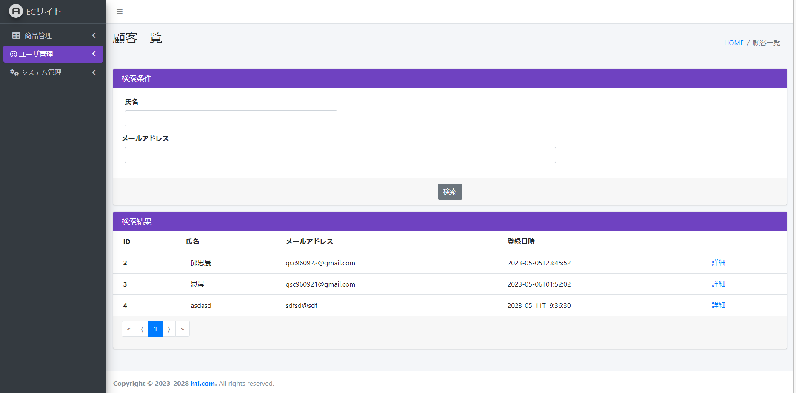
画面レイアウト
【レイアウト】 |  |  |  |  |  |  |  |  |  |  |  | 【説明】
 |  |  |  |  |  |  |  |  |  |  |  | ＜表示＞
9
10
 |  |  |  |  |  |  |  |  |  |  |  | 1.初期表示
 |  |  |  |  |  |  |  |  |  |  |  |  | ユーザー基本情報を一覧にする。

2-1
 |  |  |  |  |  |  |  |  |  |  |  | 2.説明
 |  |  |  |  |  |  |  |  |  |  |  |  | ①検索：ボタン
 |  |  |  |  |  |  |  |  |  |  |  |  | ②-1を入力し、検索ボタンをを押したら
2-2
 |  |  |  |  |  |  |  |  |  |  |  |  | ユーザー氏名で検索できます。
1
 |  |  |  |  |  |  |  |  |  |  |  |  | ②-2を入力し、検索ボタンをを押したら
 |  |  |  |  |  |  |  |  |  |  |  |  | ユーザーメールアドレスで検索できます。

3
 |  |  |  |  |  |  |  |  |  |  |  |  | ②検索条件：テキストボックス
 |  |  |  |  |  |  |  |  |  |  |  |  | ユーザー氏名を入力し、①をを押したら検索ができます。
 |  |  |  |  |  |  |  |  |  |  |  |  | ②検索条件：テキストボックス
 |  |  |  |  |  |  |  |  |  |  |  |  | ユーザーメールアドレスを入力し、①をを押したら検索ができます。

8
7
4
5
6
 |  |  |  |  |  |  |  |  |  |  |  |  | ③詳細：ボタン
 |  |  |  |  |  |  |  |  |  |  |  |  | 詳細ボタンを押したら社員基本情報
 |  |  |  |  |  |  |  |  |  |  |  |  | 詳細画面に遷移する。

 |  |  |  |  |  |  |  |  |  |  |  |  | ④１：ボタン
 |  |  |  |  |  |  |  |  |  |  |  |  | 現在のページ数を表示する

検証項目 |  |  |  |  |  |  |  |  |  |  |  |  | ⑤>：ボタン
 |  |  |  |  |  |  |  |  |  |  |  |  | 次のページを表示する

 |  |  |  |  |  |  |  |  |  |  |  |  | ⑥》：ボタン
 |  |  |  |  |  |  |  |  |  |  |  |  | 最大ページ数のページを表示する

 |  |  |  |  |  |  |  |  |  |  |  |  | ⑦<：ボタン
 |  |  |  |  |  |  |  |  |  |  |  |  | 前のページ数を表示する

 |  |  |  |  |  |  |  |  |  |  |  |  | ⑧《：ボタン
 |  |  |  |  |  |  |  |  |  |  |  |  | 最小ページ数のページを表示する

 |  |  |  |  |  |  |  |  |  |  |  |  | ⑨⑩画面情報

 |  |  |  |  |  |  |  |  |  |  |  | ＜件数＞

項目定義
項目属性 |  |  |  |  |  |  |  |  |  |  |  | バリデーション |  |  |  |  |  | データベース項目 (*ロジックor詳細設計)
No | グループ タイプ | グループ名 (論理名) | コンポーネント名 | コンポーネント 物理名 | HTMLタイプ | I/O | 型 | 長さ | フォーマット ／スタイル | タブ オーダー | 表示条件 | 必須 | 桁 | 型 | 範囲 | 関連 | 参照 | テーブル | カラム
1 | Form | 検索フォーム | 検索ボタン |  | ボタン | IN |  | - |  | 1 | 常に表示
2-1 | Form | 検索フォーム | 検索内容 |  | テキストフィールド | IN | 文字列 | - |  | 2 | 常に表示
2-2 | Form | 検索フォーム | 検索内容 |  | テキストフィールド | IN | 文字列 | - |  | 2 | 常に表示
3 | Form | 検索フォーム | 詳細 |  | ボタン | IN |  | - |  | 3 | 常に表示
4 | nav | コンポーネント | 現在ページ |  | ページ内アンカー | IN |  | - |  | 4 | 常に表示
5 | nav | コンポーネント | 次へ |  | ページ内アンカー | IN |  | - |  | 5 | 常に表示
6 | nav | コンポーネント | 最大ページ数のページへ |  | ページ内アンカー | IN |  | - |  | 6 | 常に表示
7 | nav | コンポーネント | 前へ |  | ページ内アンカー | IN |  | - |  | 7 | 常に表示
8 | nav | コンポーネント | 最小ページ数のページへ |  | ページ内アンカー | IN |  | - |  | 8 | 常に表示
9 | header | ヘッダー | 画面情報 |  | テキストフィールド | IN |  | - |  | 9 | 常に表示
10 | header | ヘッダー | 画面情報 |  | url | IN |  | - |  | 10 | 常に表示

バリデーション

アクション
No | アクション名 | 機能概要
1 | User | 「検索」①ボタンを押すと、検索内容でユーザー情報を検索する。

顧客詳細画面
画面ID |  |  |  | 画面名 |  |  |  |  | 概要（業務目的）
user_detail |  |  |  | 顧客詳細画面 |  |  |  |  | 顧客情報を表示、編集不可。

画面レイアウト
【レイアウト】 |  |  |  |  |  |  |  |  |  |  | 【説明】
 |  |  |  |  |  |  |  |  |  |  | ＜表示＞
 |  |  |  |  |  |  |  |  |  |  | 1.初期表示
5
6
 |  |  |  |  |  |  |  |  |  |  |  | ユーザー基本情報画面でクリックしたユーザーに該当する
 |  |  |  |  |  |  |  |  |  |  |  | ユーザー基本情報一覧をDBから取得し、表示する。
1
 |  |  |  |  |  |  |  |  |  |  | 2.説明
 |  |  |  |  |  |  |  |  |  |  |  | ①,②ユーザー情報
2
 |  |  |  |  |  |  |  |  |  |  |  | ユーザー情報を表示する。

3
 |  |  |  |  |  |  |  |  |  |  |  | ③変更するボタン
 |  |  |  |  |  |  |  |  |  |  |  | 「変更する」③ボタンを押すと、ユーザー変更画面に遷移する。
4
 |  |  |  |  |  |  |  |  |  |  |  | ④削除するボタン
 |  |  |  |  |  |  |  |  |  |  |  | 「削除する」④ボタンを押すと、該当ユーザー基本情報はDBから削除される。
 |  |  |  |  |  |  |  |  |  |  |  | 一覧画面に戻る

 |  |  |  |  |  |  |  |  |  |  |  | ⑤ユーザー名

 |  |  |  |  |  |  |  |  |  |  |  | ⑥画面情報

 |  |  |  |  |  |  |  |  |  |  | ＜件数＞

項目定義
項目属性 |  |  |  |  |  |  |  |  |  |  | バリデーション |  |  |  |  |  | データベース項目 (*ロジックor詳細設計)
No | グループ タイプ | グループ名 (論理名) | コンポーネント名 | HTMLタイプ | I/O | 型 | 長さ | フォーマット ／スタイル | タブ オーダー | 表示条件 | 必須 | 桁 | 型 | 範囲 | 関連 | 参照 | テーブル | カラム
1 | Form | 表示フォーム | 氏名 | テキストフィールド | IN |  | - |  | 1 | 常に表示 |  |  |  |  |  |  | User | name
2 | Form | 表示フォーム | メールアドレス | テキストフィールド | IN |  | - |  | 2 | 常に表示 |  |  |  |  |  |  | User | mail
3 | Form | 操作フォーム | 変更する | ボタン | IN |  | - |  | 3 | 常に表示
4 | Form | 操作フォーム | 削除する | ボタン | IN |  | - |  | 4 | 常に表示
5 | header | ヘッダー | 画面情報 | テキストフィールド | IN |  | - |  | 5 | 常に表示 |  |  |  |  |  |  | User | name
6 | header | ヘッダー | 画面情報 | url | IN |  | - |  | 6 | 常に表示
バリデーション

アクション
No | アクション名 | 機能概要
1 | userEdit | 「変更する」③ボタンを押すと、社員基本情報を取得し、ユーザー情報変更画面に遷移する。
2 | UserPost | 「削除する」④ボタンを押すと、ユーザー情報を削除して一覧に遷移する。

顧客変更画面
画面ID |  |  |  | 画面名 |  |  |  |  | 概要（業務目的）
user_edit |  |  |  | 顧客変更画面 |  |  |  |  | 顧客情報を変更、編集可。

画面レイアウト
【レイアウト】 |  |  |  |  |  |  |  |  |  |  | 【説明】
 |  |  |  |  |  |  |  |  |  |  | ＜表示＞
 |  |  |  |  |  |  |  |  |  |  | 1.初期表示
 |  |  |  |  |  |  |  |  |  |  |  | ユーザー基本情報現状を表示する。

1
 |  |  |  |  |  |  |  |  |  |  | 2.説明
 |  |  |  |  |  |  |  |  |  |  |  | ①-②ユーザー情報
2
3
 |  |  |  |  |  |  |  |  |  |  |  | ③確定：ボタン
 |  |  |  |  |  |  |  |  |  |  |  | ①-②基本情報の変更内容を入力後、「登録する」③押下により
 |  |  |  |  |  |  |  |  |  |  |  | 基本情報変更処理を行い、ユーザー基本情報一覧画面に遷移
 |  |  |  |  |  |  |  |  |  |  |  | する。

 |  |  |  |  |  |  |  |  |  |  |  | ④ユーザー名

 |  |  |  |  |  |  |  |  |  |  |  | ⑤画面情報

検証項目

 |  |  |  |  |  |  |  |  |  |  | ＜件数＞

項目定義
項目属性 |  |  |  |  |  |  |  |  |  |  | バリデーション |  |  |  |  |  | データベース項目 (*ロジックor詳細設計)
No | グループ タイプ | グループ名 (論理名) | コンポーネント名 | HTMLタイプ | I/O | 型 | 長さ | フォーマット ／スタイル | タブ オーダー | 表示条件 | 必須 | 桁 | 型 | 範囲 | 関連 | 参照 | テーブル | カラム
1 | Form | 情報変更フォーム | 氏名 | テキストフィールド | IN | 文字列 |  |  | 1 | 常に表示 |  |  |  |  |  |  | User | name
2 | Form | 情報変更フォーム | メールアドレス | テキストフィールド | IN | 文字列 |  |  | 2 | 常に表示 |  |  |  |  |  |  | User | mail
3 | Form | 情報変更フォーム | 登録する | ボタン | IN |  |  |  | 3 | 常に表示
2 | header | ヘッダー | 画面情報 | テキストフィールド | IN |  | - |  | 4 | 常に表示 |  |  |  |  |  |  | User | name
3 | header | ヘッダー | 画面情報 | url | IN |  | - |  | 5 | 常に表示

バリデーション

アクション
No | アクション名 | 機能概要
1 | userEdit | 「登録する」③ボタンを押すと、ユーザー基本情報を更新し、一覧画面に遷移する。

